Foglio1
CALCOLO POTENZA CALDAIA NOTO IL FABBISOGNO TERMICO ANNUALE

Zona E | 3000 | gg
Area calpestabile | 196.8 | m2
Volume est. | 706 | m3 | volume disperdente
Superficie est. | 475 | m2 | superficie disperdente
Rapporto S/V | 0.67
Consumi MAX. da legge 10 | 93.6 | kWh/m2 a | riferiti alla superficie esterna disperdente S/V
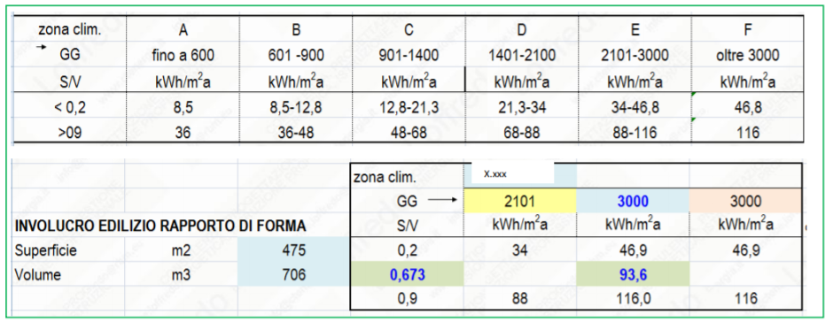
Fabbisogno annuo | 44460 | kWh/anno
Consumi /m3 | 62.97 | kWh/m3 a

Giorni riscaldamento | 183 | gg
Ore riscaldamento | 14 | ore /gg
Rendim. Impianto | 0.92
Rendimento Caldaia | 0.94

Potenza dispersa | 20.07 | kW

In riferimento alla superficie calpestabile
Consumo | 226 | kWh/m2 a

